厨房设备电气类
电器燃气类设备采购清单
编号 | 名称 | 规格 | 数量 | 单位 | 品牌1 | 品牌2 | 品牌3 | 材料技术参数 | 参考图片
1 | 三门燃气蒸柜 | 1200*1000*1800 | 1 | 台 | 裕富宝 | 诺历 | 大鹏 | 蒸柜箱体选用优质304不锈钢板制造，水箱全部采用优质δ=1.5mm不锈钢,无燥声操作方便，加热时间快，蒸汽上汽（常温水）3分钟易维护保养。本产品燃烧系统采用先进的蒸汽机技术，燃烧器是侧烧功能，解决了冷凝水腐蚀燃烧器的问题。 板材来源于“天津太钢天管不锈钢、浦项张家港、山东宏旺” 层数：小门一层，大门两层 运作噪音∶<60dB 入气口/入水口/排水口∶DN20/DN15/DN25 热负荷：40kw 天然气:3.8m³/h/眼 额定压力∶天然气 2000pa 热效率达到95%以上，超过行业标准一级能效标准 微电脑控制，自动点火运行；首次通电，上蒸汽时间≤5分钟；蒸汽机内置，空间利用更节省；余热回收，提高热效率；燃烧器侧式燃烧，高温区不存垢；管箍封口，清垢更方便，《配三台山力60型蒸汽机1台》 | 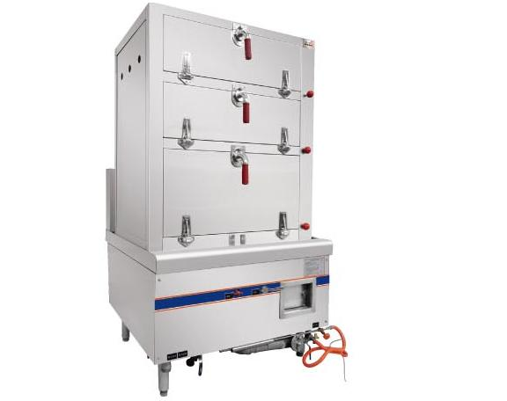
2 | 双头蒸罉炉 | 2000*1000*1250 | 1 | 台 | 裕富宝 | 诺历 | 大鹏 | 1、金属“框架式结构”，一体成型台面设计，炉面板采用304高档不锈钢，炉面板1.5mm厚，侧板1.5mm厚；； 2、IPX4标准防水设计，四面直接喷淋； 3、产品有防水渗漏复合结构，炉脚可调节，具有“三防”设计：防水、防油、防虫功能； 4、全密封灌胶显示盒设计，双重防水防油烟，智能故障代码显示； 5、五档火力控制，无锅检测功能； 6、具有线盘干烧保护、过压过流保护；《配三台山力40型蒸汽机2台》 | 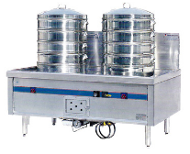
3 | 双门发酵箱 | 1200*600*1800 | 1 | 台 | 伯明顿 | 新麦 | 高比 | ，烤盘数量：40，烤盘尺寸(mm)： 400*600，烤盘架层数：20 层，重量：133KG， 电压/功率：220V/2KW，外表面板材：不锈钢 板材含 30mmPU 保温层。能将温度与湿度控制 在设定的条件上，为面包提供恰当的温度与湿 度；整个醒发箱上下的温度与湿度很均匀；醒 发箱内部为不锈钢制品，清洁有卫生；升温速 度快，可在短时间内完成醒发，缩短面包生产 时间。 | 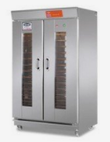
4 | 电磁双头煮面炉 | 1400*800*800 | 1 | 台 | 名厨 | 智厨 | 华优 | 材质：台面采用1.5mm厚304不锈钢板，底衬1.5mm厚304不锈钢加强梁；配ф51可调子弹脚； | 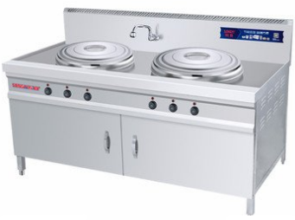
5 | 电磁12头煮面炉 | 1200*800*800 | 1 | 台 | 名厨 | 智厨 | 华优 | 材质：台面采用1.5mm厚304不锈钢板，底衬1.5mm厚304不锈钢加强梁；配ф51可调子弹脚； | 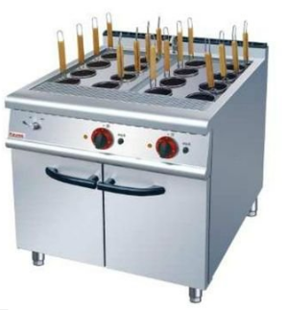
6 | 全智能电磁推车式蒸柜 | 1060*830*1830 | 3 | 台 | 名厨 | 智厨 | 华优 | 1、炉框架采用厚度δ=1.5mmSUS304不锈钢； 侧板、面板采用厚度δ=1.2mm不锈钢；； 2、电功率：25KW/380V 3.显示屏带有中文故障原因，方便维修处理，显示屏显示用电量，每天或每个月的能耗一目了然；节能看得见， 4.实时显示当前输出功率，方便火候掌控 5.DSP数字机芯，30种功能保护精巧防护设计，有效防水、防虫、防油； 6、采用5档火力开关； 7、设计高、低水位保护功能，防止干烧、溢水风险； 8、水箱大开口式设计，便于水垢的清理； 9、95%高能效，比一般电磁灶节能。 10、外壳采用椅式互嵌式结构有效防水。 11、采用IPX7级防水风机，有效防水。 | 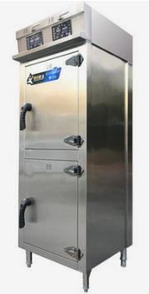
7 | 双头电磁肠粉炉 | 1500*1000*1250 | 1 | 台 | 名厨 | 智厨 | 华优 | 1、金属“框架式结构”，一体成型台面设计，炉面板采用304高档不锈钢，炉面板1.5mm厚，侧板1.5mm厚；； 2、IPX4标准防水设计，四面直接喷淋； 3、产品有防水渗漏复合结构，炉脚可调节，具有“三防”设计：防水、防油、防虫功能； 4、全密封灌胶显示盒设计，双重防水防油烟，智能故障代码显示； 5、五档火力控制，无锅检测功能； 6、具有线盘干烧保护、过压过流保护； | 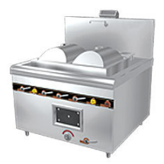
8 | 制冰机（方冰） | 760*720*980 | 2 | 台 | ENMET | Manitowoc | SCOTSMAN | 1、规格：760*840*1760 2、冰型：方冰 3、电压：220V 4、日产冰量：500KG 5、冰格数：342冰格 | 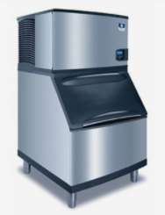
9 | 麻辣烫豪华展示柜 | 2500*800*1690(+220) | 1 | 台 | EVKALO | ISOWIND | WILLIAMS | 1、制冷方式：风冷； 2、压缩机：进口；全铜管 3、温度范围：双机双温； 4、雪种：采用无CFC环保雪种（R404a）； 5、电子数字控温； 6、内外箱304#不锈钢板材； 7、功率：1KW/220V微电脑温控 带显示功能的微电脑温控器，精准控温，更显豪华 LED节能照明万向脚轮 高光LED节能照明灯，使用寿命长，柜内无盲区 优质万向轮，移动灵活，使用更安全 独立排水系统 冷藏室、冷冻室独立排水系统，食物干净新鲜 环保 更安全 采用环保发泡剂、制冷剂，符合环保标准，使用更安全 独立直冷控制开关独立制冷开关电源控器，可按需求实现不制冷高光亮度展示效果 最佳角度储物层架可实现全方位展示效果，超大空间整体发泡超大空间，冷藏、冷冻自由选择 整体发泡箱体，加厚致密发泡层，保温效果 | 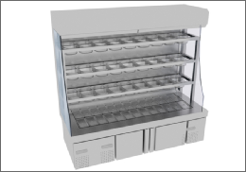
10 | 自来水过滤器 | 双滤芯 | 2 | 套 | 3M | 爱惠浦 | 史密斯 | 1、挂壁式。 2、出水量：100升以上/小时 3、显示滤芯更换时间 4、含安装费 | 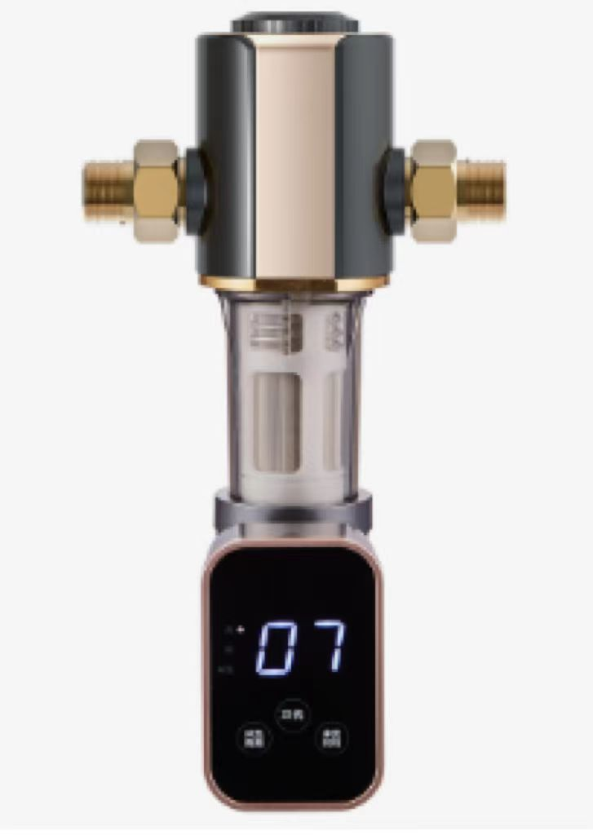
上述项目报价包含：安装、运输、存储、税费等费用。为本区域所有设备提供安装调试技术服务，包括旧设备拆除，清理转运到甲方指定地点存放并对现场所破坏区域进行修复，新设备必须接驳的给排水，供电等必须完成对接，机电设备及机电路安装系统须符合《民用建筑电气设计规范》(JGJ/T16-92）的规范标准。所有报价材料需严格按照采购文件说明响应，采用国标材料正负差不允许超过2c，如验收检测不达标即取消中选资格。

